상품제안서
플루[PLU] 데일리 에센셜 핸드크림 75ml | 상품코드: F32139

 |  |  |  |  |  |  | 02-412-0044 | www.easy1.co.kr
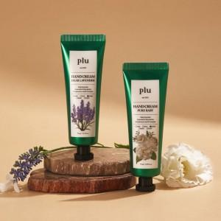

【상세/제작정보】

【인쇄/포장옵션】 | 스티커 / 포장지포장

【공급단가】 | 수량 | 100~ | 300~ | 500~ | 1,000~ | 3,000~
*VAT별도 | 단가 | 3,120원 | 3,070원 | 3,000원 | 2,920원 | 2,870원

【상품 URL】 | https://easy1.co.kr:443/src/goods_detail.php?gdno=32139

